修改
图片 | 说明

 | 所有角色的输出图，缩小为当前的40%大小
 |  把最终结果的这个面，做大一些。 其他2个面的颜色加深。
 | 钱使用美元钞票图标。
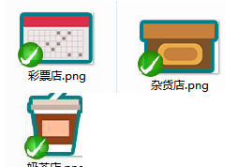 | 店铺图标，尽量统一成方形
 | 两个状态切换的按键，按左边格式输出，可左右拉伸的图。 未选中的状态放上面，选中的状态放下面。 这个按键因为未选中的状态矮一点，所以顶部留了透明空间。
 | 底部按键区，导出。 两个状态，参考上条。 由于图比较复杂，不需要做拉伸。
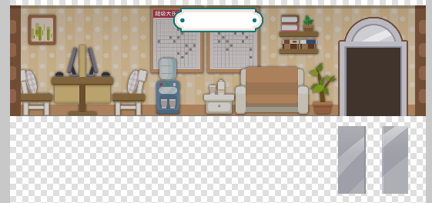 | 1、背景的“大乐透”中文字去掉。 2、店名去掉文字。店名背景图单独剥离，做成可左右拉伸图。 3、门拆分。 5、住宅也同样处理。
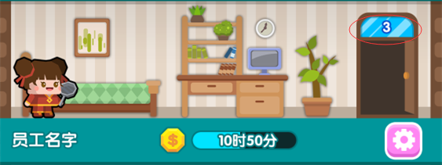 | 住宅的楼层背景颜色，不用太醒目。
 | 所有店铺的物件，分为：初>中>高，3个阶段。 住宅暂不变动。 彩票店 初级：只有 沙发、一张号码图 中级：增加 饮水机、部分装饰 高级：增加 电脑、更多装饰 杂货店 初级：橱柜少 中级：增加 橱柜 中级：增加 橱柜、装饰
 | 所有楼层的背景图，输出jpg，质量8。

